指标
序号 | 日期 | 外债余额:短期债务
 | 指标名称 | 外债余额:短期债务
 | 指标ID | EMM00167505
 | 频率 | 季
 | 单位 | 亿美元
 | 时间区间 | 1999-12~2024-09
 | 来源 | 国家外汇管理局
 | 国家 | 中国
 | 更新时间 | 2025-01-02
 | 表名 | 外债余额(季)
1 | 1999-12 | 151.80
2 | 2000-06 | 142.20
3 | 2000-12 | 130.80
4 | 2001-06 | 575.30
5 | 2001-12 | 505.80
6 | 2002-06 | 518.00
7 | 2002-12 | 529.76
8 | 2003-06 | 641.86
9 | 2003-09 | 673.95
10 | 2003-12 | 770.44
11 | 2004-03 | 822.59
12 | 2004-06 | 989.64
13 | 2004-09 | 996.54
14 | 2004-12 | 1,043.09
15 | 2005-03 | 1,078.76
16 | 2005-06 | 1,413.47
17 | 2005-09 | 1,439.72
18 | 2005-12 | 1,561.43
19 | 2006-03 | 1,610.43
20 | 2006-06 | 1,662.94
21 | 2006-09 | 1,685.89
22 | 2006-12 | 1,836.28
23 | 2007-03 | 1,906.33
24 | 2007-06 | 1,848.69
25 | 2007-09 | 1,976.58
26 | 2007-12 | 2,200.84
27 | 2008-03 | 2,367.25
28 | 2008-06 | 2,653.65
29 | 2008-09 | 2,800.43
30 | 2008-12 | 2,107.85
31 | 2009-03 | 1,734.68
32 | 2009-06 | 1,943.65
33 | 2009-09 | 2,219.79
34 | 2009-12 | 2,592.59
35 | 2010-03 | 2,762.02
36 | 2010-06 | 3,437.88
37 | 2010-09 | 3,694.41
38 | 2010-12 | 3,756.95
39 | 2011-03 | 4,116.50
40 | 2011-06 | 4,621.11
41 | 2011-09 | 5,076.25
42 | 2011-12 | 5,009.01
43 | 2012-03 | 5,577.02
44 | 2012-06 | 5,882.22
45 | 2012-09 | 5,728.16
46 | 2012-12 | 5,409.29
47 | 2013-03 | 5,656.75
48 | 2013-06 | 5,986.27
49 | 2013-09 | 6,329.48
50 | 2013-12 | 6,766.25
51 | 2014-03 | 6,908.18
52 | 2014-06 | 7,158.63
53 | 2014-09 | 7,089.55
54 | 2014-12 | 6,211.00
55 | 2015-03 | 11,790.00
56 | 2015-06 | 11,701.00
57 | 2015-09 | 10,235.00
58 | 2015-12 | 9,206.00
59 | 2016-03 | 8,491.00
60 | 2016-06 | 8,673.00
61 | 2016-09 | 8,944.00
62 | 2016-12 | 8,709.00
63 | 2017-03 | 9,164.00
64 | 2017-06 | 10,079.00
65 | 2017-09 | 10,939.00
66 | 2017-12 | 10,990.00
67 | 2018-03 | 11,872.00
68 | 2018-06 | 11,942.00
69 | 2018-09 | 12,073.00
70 | 2018-12 | 12,716.00
71 | 2019-03 | 12,529.00
72 | 2019-06 | 12,144.00
73 | 2019-09 | 12,055.00
74 | 2019-12 | 12,053.00
75 | 2020-03 | 12,159.00
76 | 2020-06 | 12,234.00
77 | 2020-09 | 12,956.00
78 | 2020-12 | 13,164.00
79 | 2021-03 | 13,987.00
80 | 2021-06 | 15,079.00
81 | 2021-09 | 14,388.00
82 | 2021-12 | 14,462.00
83 | 2022-03 | 14,289.00
84 | 2022-06 | 14,304.00
85 | 2022-09 | 13,556.00
86 | 2022-12 | 13,380.00
87 | 2023-03 | 13,997.00
88 | 2023-06 | 13,730.00
89 | 2023-09 | 13,311.00
90 | 2023-12 | 13,628.00
91 | 2024-03 | 14,105.00
92 | 2024-06 | 14,273.00
93 | 2024-09 | 14,232.00

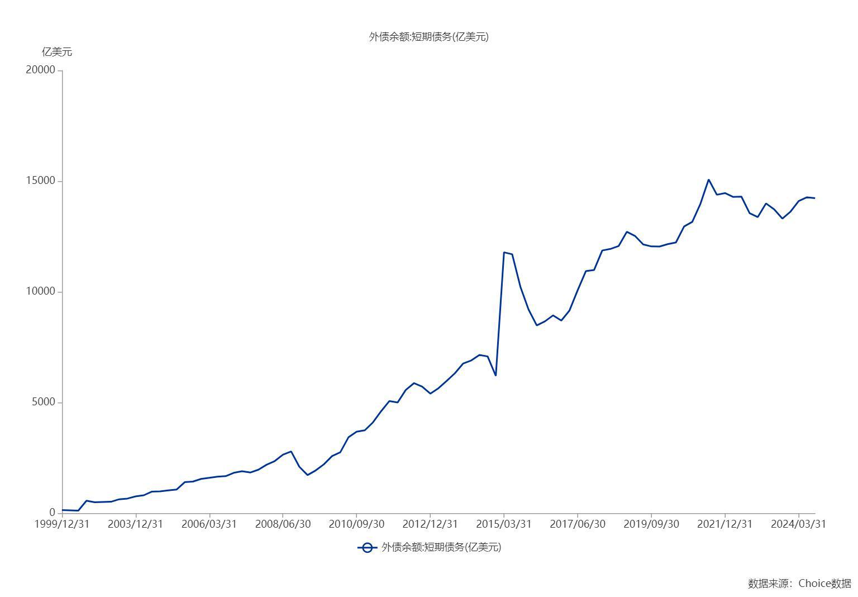

数据来源：东方财富Choice数据

